EVIDENCIA


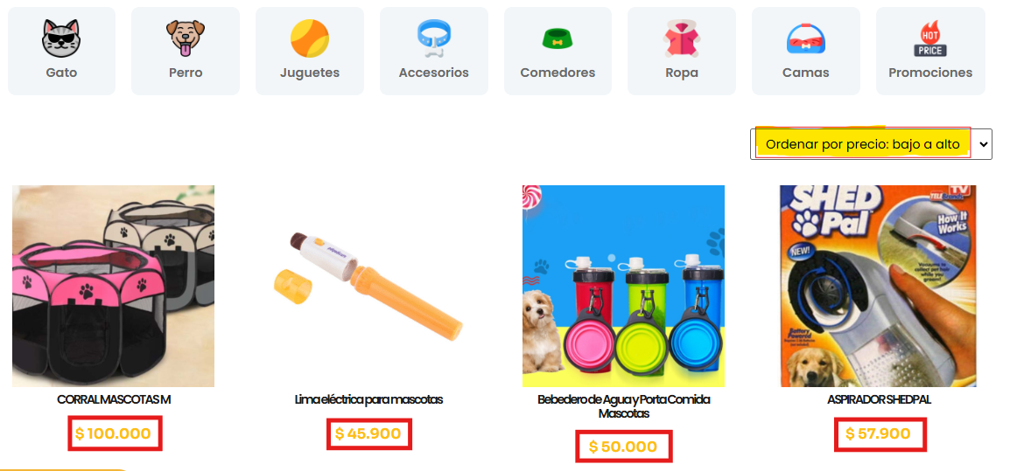

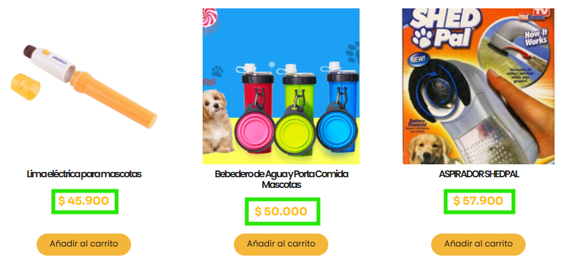
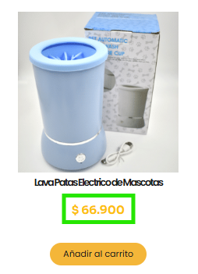

Hallazgo: No se esta aplicando el filtro seleccionado, ya que se ubico el orden de bajo a alto. Al inicio encontramos un valor de $100.000 y seguido de èl uno de $45.900 | RESULTADO ESPERADO

